Modulo
 |  |  |  |  |  |  |  |  |  | www.alumixdesign.com

ANTA BATTENTE > PB03 |  |  | ALLERT:
Modulo d'ordine / Preventivatore

Data |  |  | Dimensioni anta (MM)
Ragione sociale |  |  | Riga |  | Q.tà |  | Altezza | Larghezza | Sormonto | N° cerniere | € cad. pieno
Città |  |  | A |  |  |  |  |  |  | 2
Al pronto |  |  | B |  |  |  |  |  |  | 2
Riferimento |  |  | C |  |  |  |  |  |  | 2
Montate |  |  | D |  |  |  |  |  |  | 2
Vetro |  |  | E |  |  |  |  |  |  | 2
Tappi |  |  | F |  |  |  |  |  |  | 2
 |  |  | Prezzi esclusi di cerniere (prezzo pieno 56,76 € cad. + iva )

Cerniere > Posizione standard
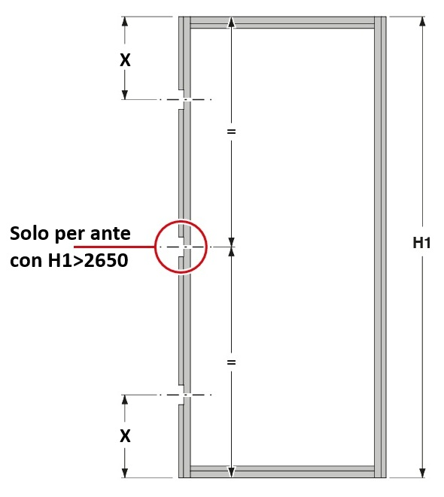
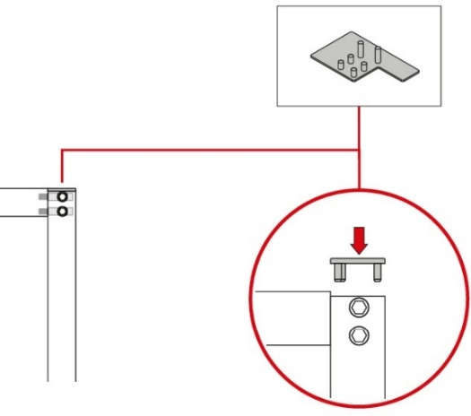
 | H1 da 600mm a 1150mm (anta fornita sempre di tappi)

 | Riga A | X = |  | -225
 | Riga B | X = |  | -225
 | Riga C | X = |  | -225
 | Riga D | X = |  | -225
 | Riga E | X = |  | -225
 | Riga F | X = |  | -225

 | Dimensioni minime / massime
 | Altezza |  | Min. 600mm |  |  | Max. 3000mm
 | Larghezza |  | Min. 250mm |  |  | Max. 640mm

 |  |  |  |  |  |  |  |  |  |  |  | V1.5

